Sheet1
Stt | X | Y | Sort X | Sort Y |  | TT | MIN | Q1 | Q2 | Q3 | MAX | TB | IQR | Phương sai | Q1-1.5IQR | Q3+1.5IQR | Mode
1 | 5.00 | 3.30 | 4.50 | 2.30 |  | X | 4.50 | 4.95 | 5.10 | 5.55 | 7.00 | 5.34 | 0.60 | 0.69 | 4.05 | 6.45
2 | 7.00 | 3.20 | 4.60 | 3.00 |  | Y | 2.30 | 3.15 | 3.40 | 3.75 | 4.40 | 3.41 | 0.60 | 0.51 | 2.25 | 4.65
3 | 6.40 | 3.20 | 4.90 | 3.10 |  |  |  |  | Trung vị |  |  | Trung bình
4 | 4.50 | 2.30 | 5.00 | 3.20 |  | Câu 1a
5 | 5.10 | 3.50 | 5.10 | 3.20
6 | 4.90 | 3.00 | 5.10 | 3.30 |  |  |  |  |  |  |  |  |  |  |  |  |  |  | 0
7 | 4.60 | 3.10 | 5.10 | 3.50
8 | 5.70 | 4.40 | 5.30 | 3.50
9 | 5.40 | 3.90 | 5.40 | 3.70
10 | 5.10 | 3.50 | 5.70 | 3.80
11 | 5.10 | 3.80 | 6.40 | 3.90
12 | 5.30 | 3.70 | 7.00 | 4.40
13 |  |  | 0 | 0
14 |  |  | 0 | 0
15 |  |  | 0 | 0
16 |  |  | 0 | 0
17 |  |  | 0 | 0
18 |  |  | 0 | 0
19 |  |  | 0 | 0
20 |  |  | 0 | 0 |  | Câu 1b | Không vẽ dấu X ở giữa biểu đồ
Sum(x*x) | 348.15 | 142.47 |  |  |  | Boxlot |  |  |  |  |  |  | Scartter lot
Count | 12 | 12

Chú ý: | Nếu count != 12 cần chỉnh sửa Q1 Q2 Q3
 | Các ô có màu này
 | là giá trị cần đưa vào từ đề bài

 | Chuẩn hóa |  |  |  |  |  |  |  |  |  | sA | 0.52222222222
 | Chuẩn hóa min max |  |  |  |  |  |  | Chuẩn hóa Z_core |  |  |  |  |  |  | Chuẩn hóa thập phân
 |  |  | Nhận từ đề bài |  | giá trị | kết quả
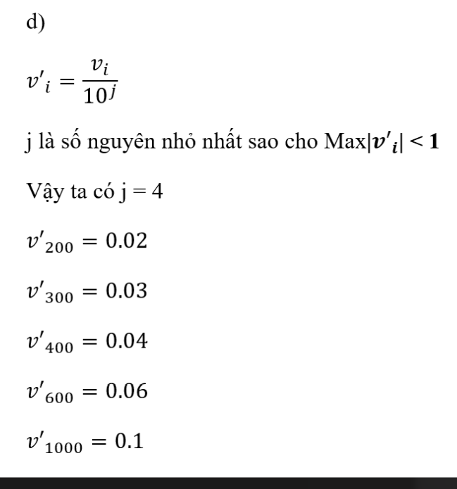
 | min | max | min_new | max_new | v | v' |  | sum | count | A tb | v | sA | v' |  | MAX | v | j | v'
 | 4.50 | 7.00 | 0.00 | 1.00 | 4.50 | 0.00 |  | 64.10 | 12.00 | 5.34 | 4.50 | 0.52 | -1.61 |  | 7.00 | 4.50 | 1.00 | 0.45
 |  |  |  |  | 4.60 | 0.04 |  |  |  |  | 4.60 |  | -1.42 |  |  | 4.60 |  | 0.46
 |  |  |  |  | 4.90 | 0.16 |  |  |  |  | 4.90 |  | -0.85 |  |  | 4.90 |  | 0.49
 |  |  |  |  | 5.00 | 0.20 |  |  |  |  | 5.00 |  | -0.65 |  |  | 5.00 |  | 0.50
 |  |  |  |  | 5.10 | 0.24 |  |  |  |  | 5.10 |  | -0.46 |  |  | 5.10 |  | 0.51
 |  |  |  |  | 5.10 | 0.24 |  |  |  |  | 5.10 |  | -0.46 |  |  | 5.10 |  | 0.51
 |  |  |  |  | 5.10 | 0.24 |  |  |  |  | 5.10 |  | -0.46 |  |  | 5.10 |  | 0.51
 |  |  |  |  | 5.30 | 0.32 |  |  |  |  | 5.30 |  | -0.08 |  |  | 5.30 |  | 0.53
 |  |  |  |  | 5.40 | 0.36 |  |  |  |  | 5.40 |  | 0.11 |  |  | 5.40 |  | 0.54
 |  |  |  |  | 5.70 | 0.48 |  |  |  |  | 5.70 |  | 0.69 |  |  | 5.70 |  | 0.57
 |  |  |  |  | 6.40 | 0.76 |  |  |  |  | 6.40 |  | 2.03 |  |  | 6.40 |  | 0.64
 |  |  |  |  | 7.00 | 1.00 |  |  |  |  | 7.00 |  | 3.18 |  |  | 7.00 |  | 0.70
 |  |  |  |  | 0.00 |  |  |  |  |  | 0.00 |  |  |  |  | 0.00
 |  |  |  |  | 0.00 |  |  |  |  |  | 0.00 |  |  |  |  | 0.00
 |  |  |  |  | 0.00 |  |  |  |  |  | 0.00 |  |  |  |  | 0.00
 |  |  |  |  | 0.00 |  |  |  |  |  | 0.00 |  |  |  |  | 0.00
 |  |  |  |  | 0.00 |  |  |  |  |  | 0.00 |  |  |  |  | 0.00
 |  |  |  |  | 0.00 |  |  |  |  |  | 0.00 |  |  |  |  | 0.00
 |  |  |  |  | 0.00 |  |  |  |  |  | 0.00 |  |  |  |  | 0.00
 |  |  |  |  | 0.00 |  |  |  |  |  | 0.00 |  |  |  |  | 0

 | Hệ số tương quan |  |  |  |  |  |  |  |  |  |  |  | Làm trơn dữ liệu
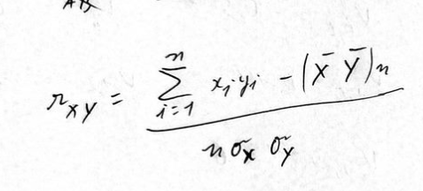
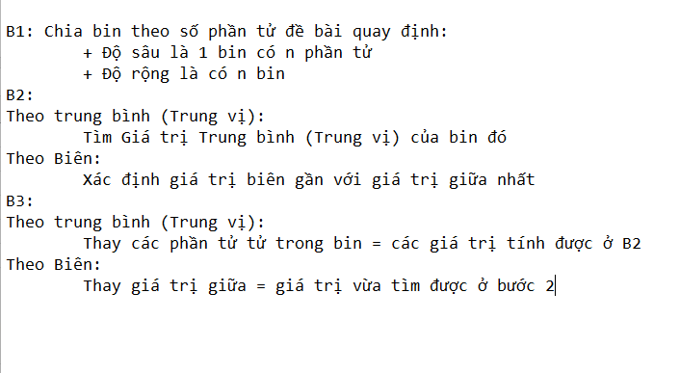
 | r = | 0.25 | 16.50 | 219.52
 |  |  | 22.40
 |  |  | 20.48
 |  |  | 10.35
 |  |  | 17.85
 |  |  | 14.70
 |  |  | 14.26
 |  |  | 25.08
 |  |  | 21.06 |  |  | r > 0: Tương quan thuận
 |  |  | 17.85 |  |  | r < 0: Tương quan nghịch
 |  |  | 19.38 |  |  | r = 0: Đéo Tương quan
 |  |  | 19.61
 |  |  | 0.00
 |  |  | 0.00
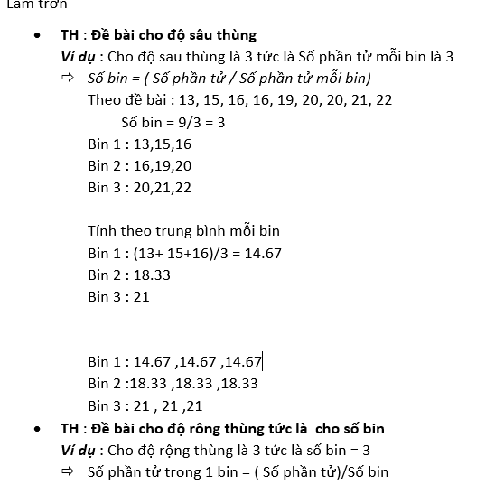

 |  |  | n = 12
 |  |  | bin = 3 |  | chiều sâu |  | tính số phần tử trong bin |  |  | "12/3

 |  |  |  |  | chiều rộng |  | "(max - min)/bin = d

 |  |  |  | bin 1 | min | <= | Xi | < | min + d
 |  |  |  |  | min + d | <= | Xi | < | min + 2d
 |  |  |  |  | …
 |  |  |  |  | min + kd | <= | Xi | <= | max

